업로드 요청시_법무반영된 최종버전으로 전달
1.원고전달 시 법무검토 완료된 내역 캡쳐
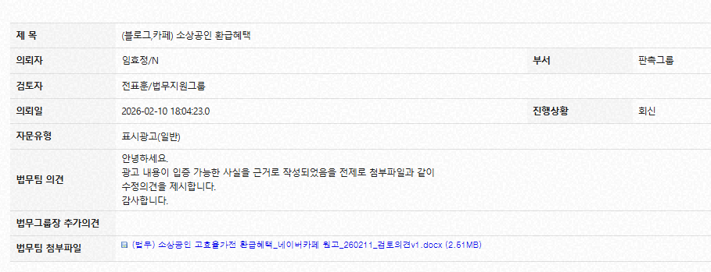

2.법무검토 회신된 원고 1번과 함께 첨부
*이견 없을 경우 IMC 카페 內 원고 활용

